データフロー
写真投稿サイトの処理、データの流れ

work30.php
(画像投稿、画像管理プログラム)
画像の表示/非表示
work30update.php
(updateプログラム)

メッセージをファイルに書き込む
処理結果をブラウザに出力
画像名、画像ファイル名、登録日データを挿入
画像ファイルの表示/非表示フラグ、更新日の更新
メッセージファイル
画像ファイルを保存する

Pictable

SCSIディスク

画面投稿
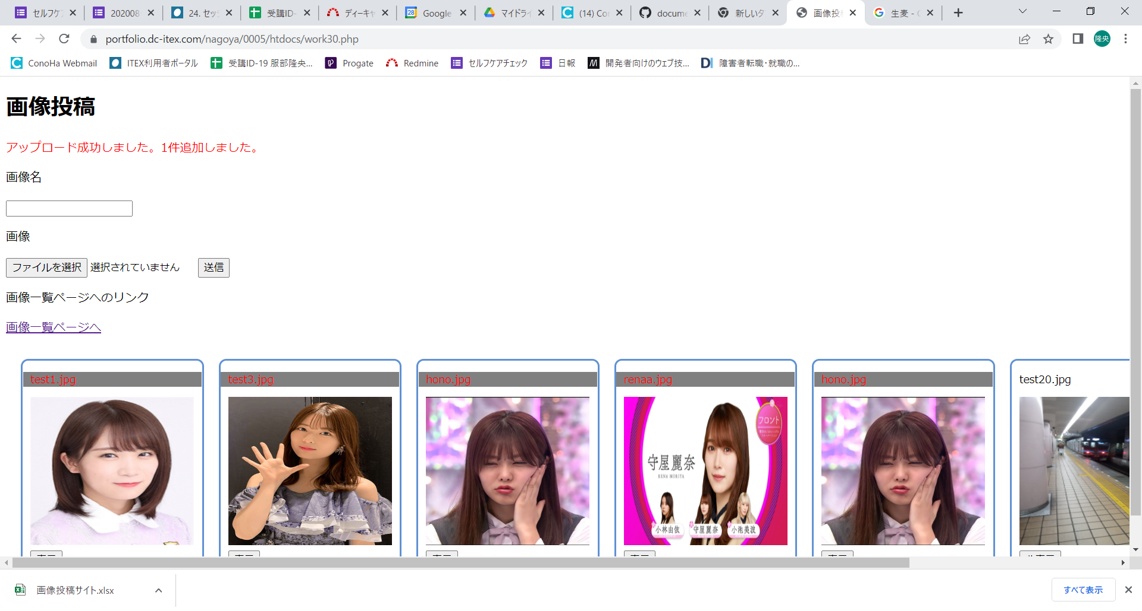
画像投稿ページ、画像設定ページ

1.画像投稿、画像設定ページ

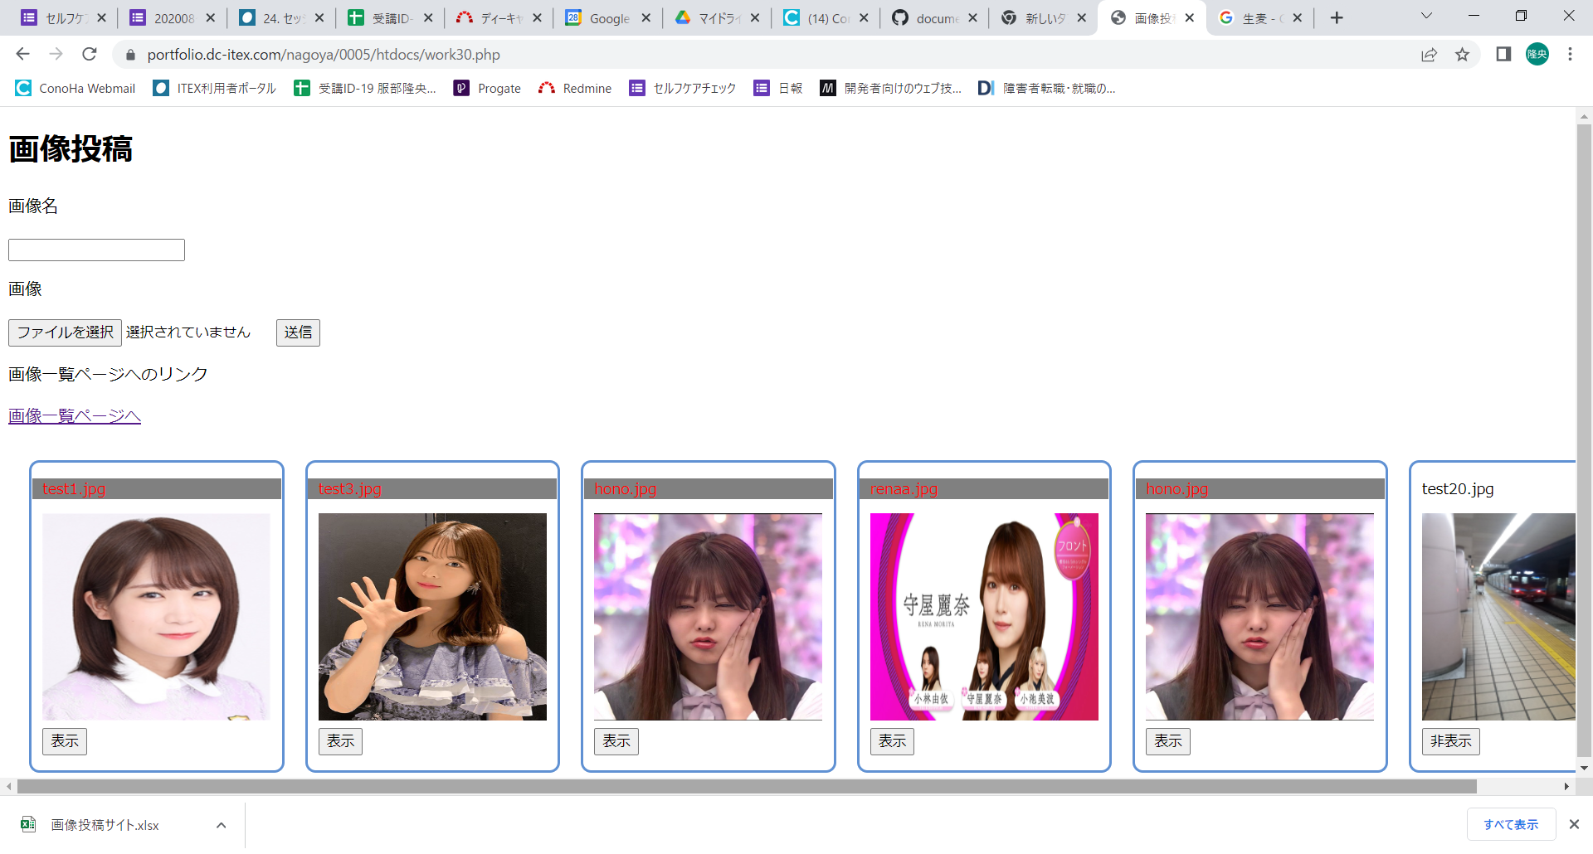

「ファイルを選択」ボタンをクリックします。
画像投稿方法

①「ファイル選択」ボタンをクリックします。



②jpgファイルまたはpngファイルを選択します。(大文字、小文字どちらも選択できます)

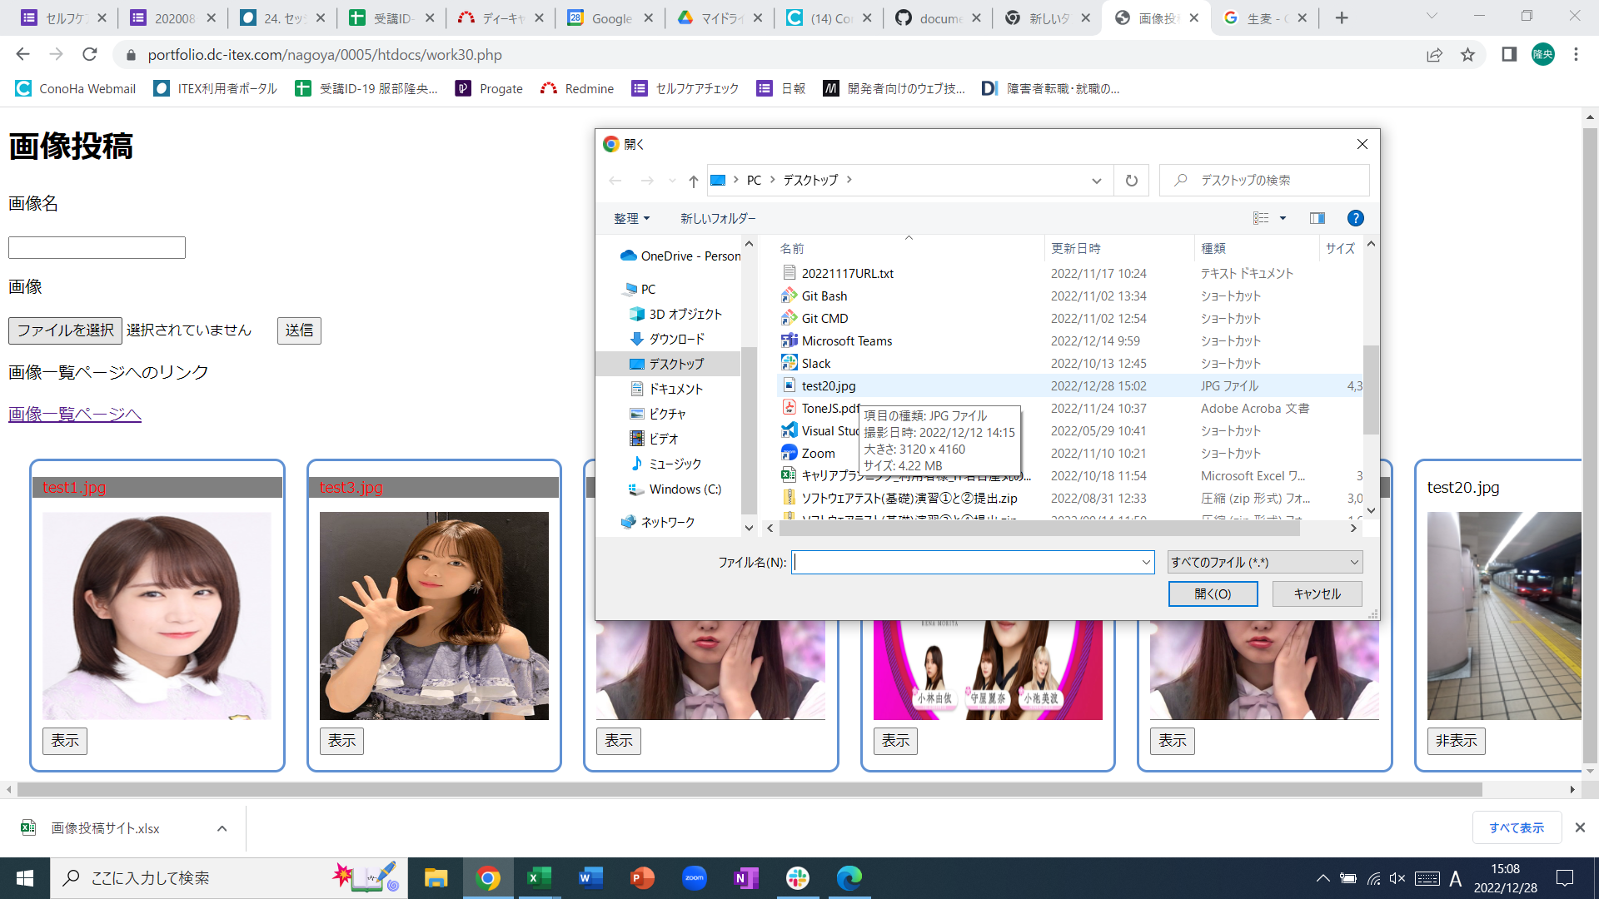
①jpgファイルを左クリックして選択します。

②「開く」を左クリックします

テキストボックスに「test20.jpg」を入力します。
③画像名のテキストボックスに、「ファイル選択」横のファイル名を入力します。

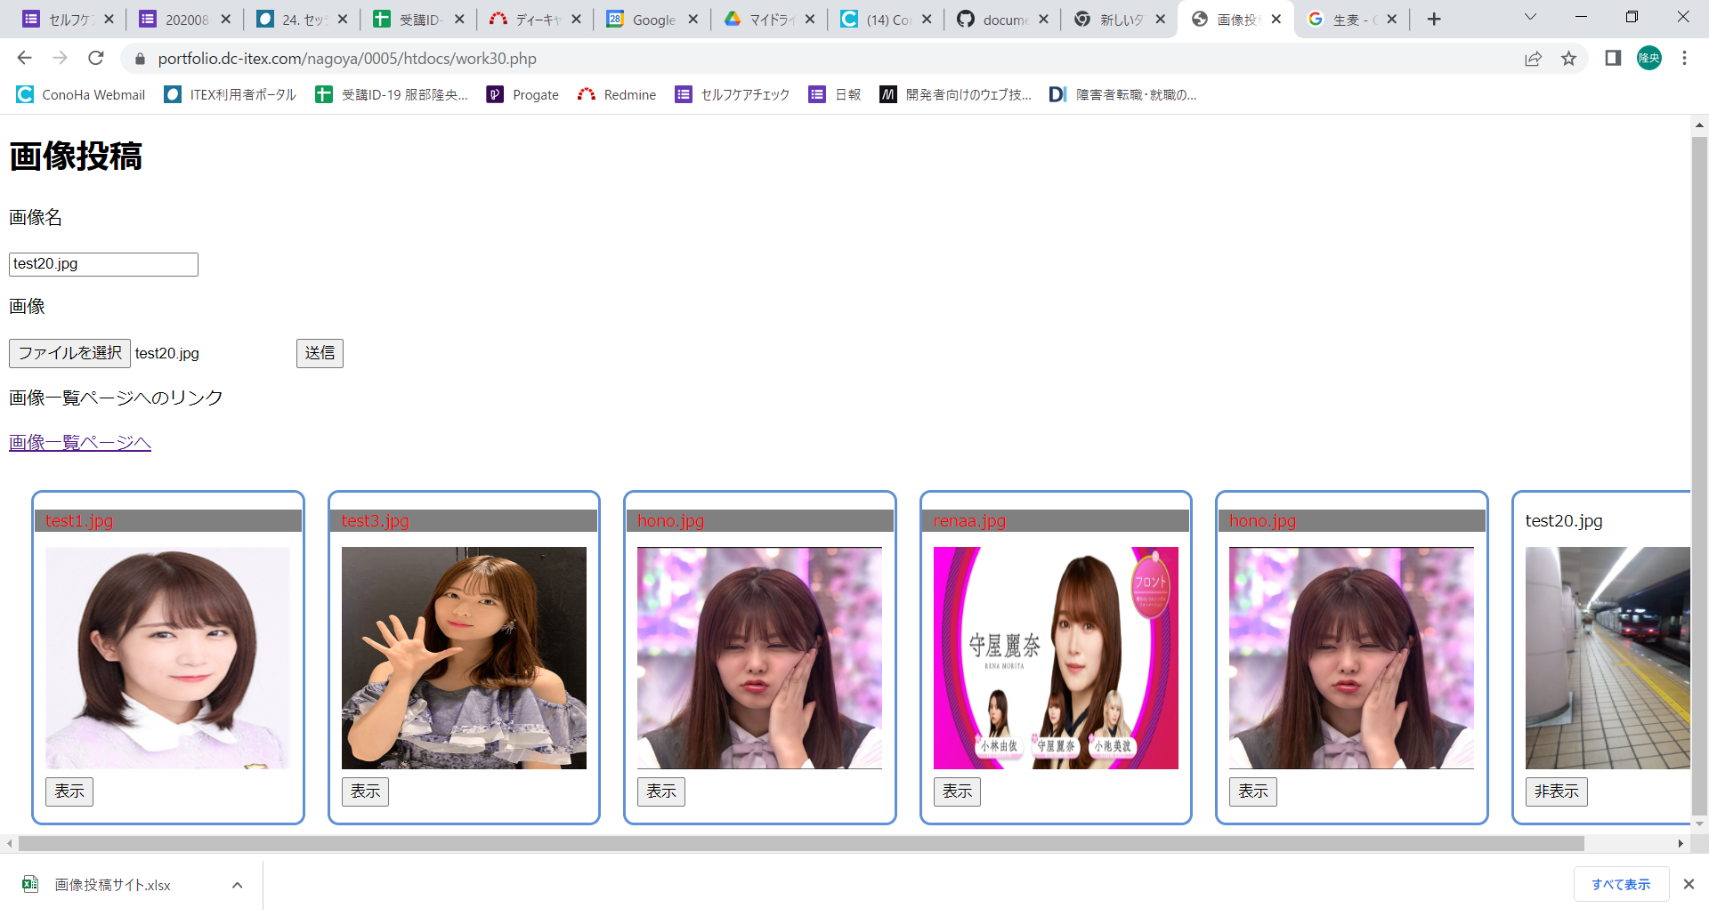

テキストボックスに「test20.jpg」を入力します。
④「送信」ボタンをクリックします。

⑤「画像投稿」タイトルの下に成功時、失敗時のメッセージが表示されます。

